상품제안서
리복 3단60 완전자동 암막+180g 코마사타올 세트 | 상품코드: F26962

 |  |  |  |  |  |  | 02-412-0044 | www.easy1.co.kr
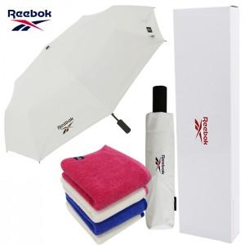

【상세/제작정보】 | <p>상하케이스 600원 별도&nbsp; 쇼핑백 900원 별도 추가</p>

【인쇄/포장옵션】 | 실크 / 포장지포장

【공급단가】 | 수량 | 100~ | 300~ | 500~ | 1,000~ | 3,000~
*VAT별도 | 단가 | 17,040원 | 16,750원 | 16,330원 | 16,040원 | 15,620원

【상품 URL】 | https://dev.easy1.co.kr:443/src/goods_detail.php?gdno=26962

